상품제안서
TUI 젠모지 3.0 USB | 상품코드: F19773

 |  |  |  |  |  |  | 02-412-0044 | www.easy1.co.kr
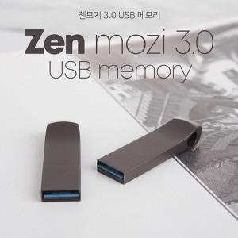

【상세/제작정보】 | 메탈 재질의 USB 2.0 바 타입 USB 메모리 젠모지 3.0 USB는 고품질 칼라 전사 인쇄 및 정교한 레이저 인쇄 가능합니다.

【인쇄/포장옵션】 | 레이저, 풀칼라 / 포장지포장

【공급단가】 | 수량 | 100~ | 300~ | 500~ | 1,000~ | 3,000~
*VAT별도 | 16G | 6,870원 | 6,610원 | 6,360원 | 6,100원 | 5,950원
 | 32G | 7,730원 | 7,440원 | 7,150원 | 6,870원 | 6,700원
 | 64G | 9,690원 | 9,330원 | 8,970원 | 8,610원 | 8,400원
 | 128G | 19,630원 | 18,900원 | 18,180원 | 17,450원 | 17,010원

【상품 URL】 | https://dev.easy1.co.kr:443/src/goods_detail.php?gdno=19773

